웹 접근성 검증도구
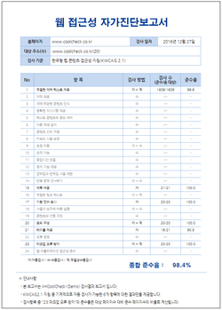
웹 접근성 검증도구(A=CoolCheck)
A=CoolCheck은 국내유일 KWCAG2.1을 지원 웹 접근성 관리 도구로 K-Wah 4 중단에 따라 WA인증 자가진단 보고서를 생성할 수 있는 데모버전을 무료로 배포하고 있습니다.
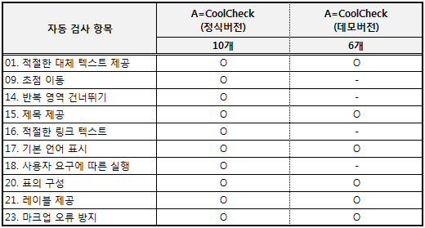
[A=CoolCheck의 정식버전과 데모버전의 자동 검사 항목 비교표]

다운로드 : http://software.naver.com/software/summary.nhn?softwareId=GWS_000915

1. 메뉴바 상단의 페이지 자동 수집을 선택

2. 검사 대상 중 우선 수집 URL을 등록하고 수집단계로 이동
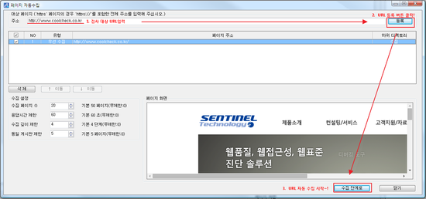

3. 수집이 완료되면 URL 저장 단계로 이동
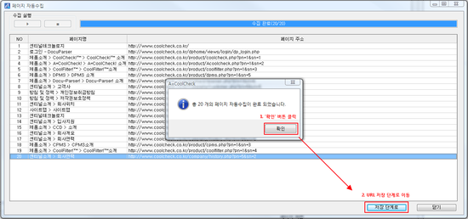

4. 수집 URL을 선택하고 저장
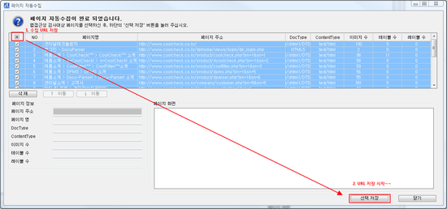

5. 수집 완료 한 URL을 일괄 검사

6. 검사 완료 후 WA인증 자가진단보고서 생성 클릭

7. 진단 보고서 이름 입력 후 '확인' 버튼을 클릭

